申請書式２
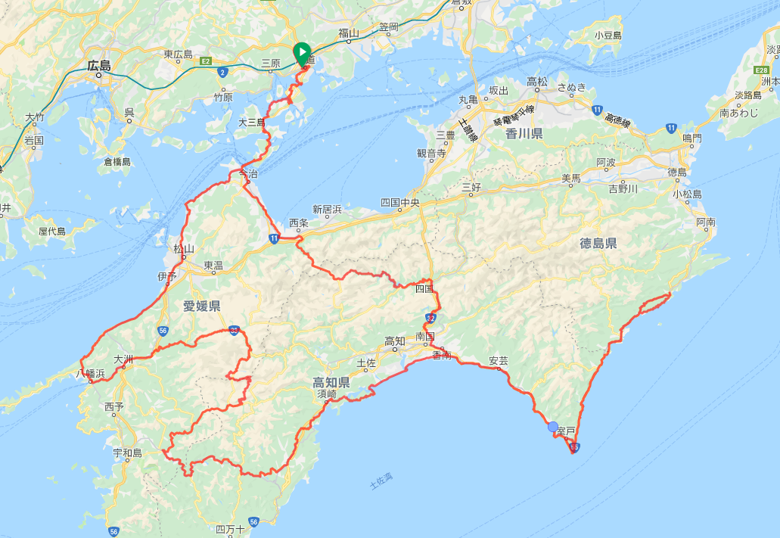
Start&Finish
通過チェック１
通過チェック２
通過チェック３
通過チェック４
通過チェック５
通過チェック６
通過チェック７
通過チェック８
通過チェック９
通過チェック１０
通過チェック１１
通過チェック１２
通過チェック１３
Audax Randonneurs Hiroshima Permanents 1000km （しまなみ・四国1000ｋｍ） ＡＪＰ－００９予定
コース詳細ＵＲＬ
https://ridewithgps.com/trips/40493962

